汇总(图表)
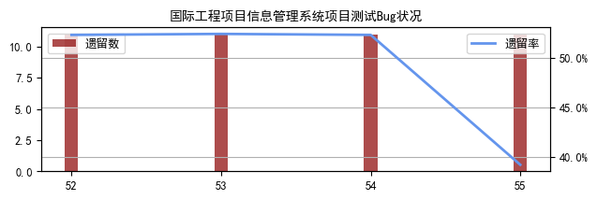
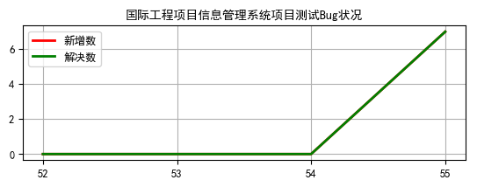
周别 | 统计时间 | 福建BIM项目 |  |  |  |  | 电子招投标系统 |  |  |  |  | 华杰OA系统 |  |  |  |  | 勘察设计外业采集系统 |  |  |  |  | 考评系统 |  |  |  |  | 公规院电子招标采购项目 |  |  |  |  | 天津评标专家管理系统项目 |  |  |  |  | 国际工程项目信息管理系统
 |  | 遗留数 | 总数 | 遗留率 | 新增数 | 解决数 | 遗留数 | 总数 | 遗留率 | 新增数 | 解决数 | 遗留数 | 总数 | 遗留率 | 新增数 | 解决数 | 遗留数 | 总数 | 遗留率 | 新增数 | 解决数 | 遗留数 | 总数 | 遗留率 | 新增数 | 解决数 | 遗留数 | 总数 | 遗留率 | 新增数 | 解决数 | 遗留数 | 总数 | 遗留率 | 新增数 | 解决数 | 遗留数 | 总数 | 遗留率 | 新增数 | 解决数
51周 | 12月20日 | 42 | 1083 | 3.9% | 10 | 16 | 42 | 2542 | 1.7% | 3 | 0 | 29 | 4028 | 0.7% | 19 | 19 | 137 | 948 | 14.5% | 45 | 39 | 23 | 437 | 5.3% | 2 | 16 | — | — | — | — | — | — | — | — | — | — | — | — | — | — | —
52周 | 12月28日 | 38 | 1097 | 3.5% | 14 | 18 | 23 | 2542 | 0.9% | 0 | 19 | 25 | 4033 | 0.6% | 5 | 9 | 125 | 969 | 12.9% | 21 | 33 | 21 | 440 | 4.8% | 3 | 5 | 24 | 25 | 96.0% | 0 | 0 | 13 | 23 | 56.5% | 0 | 0 | 11 | 21 | 52.4% | 0 | 0
53周 | 01月03日 | 37 | 1098 | 3.4% | 1 | 2 | 23 | 2542 | 0.9% | 0 | 0 | 22 | 4034 | 0.5% | 1 | 4 | 116 | 977 | 11.9% | 8 | 17 | 25 | 444 | 5.6% | 4 | 0 | 30 | 31 | 96.8% | 6 | 0 | 16 | 26 | 61.5% | 3 | 0 | 11 | 21 | 52.4% | 0 | 0
54周 | 01月07日 | 31 | 1112 | 2.8% | 14 | 20 | 23 | 2542 | 0.9% | 0 | 0 | 49 | 4079 | 1.2% | 45 | 18 | 57 | 1007 | 5.7% | 30 | 89 | 26 | 445 | 5.8% | 1 | 0 | 41 | 51 | 80.4% | 20 | 9 | 20 | 33 | 60.6% | 7 | 3 | 11 | 21 | 52.4% | 0 | 0
55周 | 05月09日 | 56 | 1564 | 3.6% | 452 | 427 | 23 | 2542 | 0.9% | 0 | 0 | 52 | 4312 | 1.2% | 233 | 230 | 102 | 2277 | 4.5% | 1270 | 1225 | 46 | 1036 | 4.4% | 591 | 571 | 56 | 127 | 44.1% | 76 | 61 | 24 | 71 | 33.8% | 38 | 34 | 11 | 28 | 39.3% | 7 | 7
最近一周 bug趋势 | 解决速率 | 27.3% |  |  |  |  | 0.0% |  |  |  |  | 5.3% |  |  |  |  | 53.8% |  |  |  |  | 55.1% |  |  |  |  | 48.0% |  |  |  |  | 47.9% |  |  |  |  | 25.0%
 | 新增速率 | 28.9% |  |  |  |  | 0.0% |  |  |  |  | 5.4% |  |  |  |  | 55.8% |  |  |  |  | 57.0% |  |  |  |  | 59.8% |  |  |  |  | 53.5% |  |  |  |  | 25.0%
 | 对应状况 | 对应缓慢 |  |  |  |  | 无应对 |  |  |  |  | 对应缓慢 |  |  |  |  | 对应缓慢 |  |  |  |  | 对应缓慢 |  |  |  |  | 对应缓慢 |  |  |  |  | 对应缓慢 |  |  |  |  | 积极应对

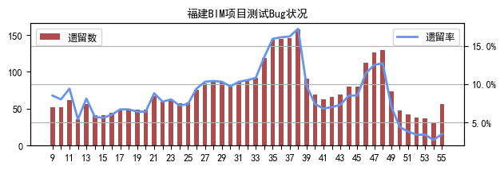
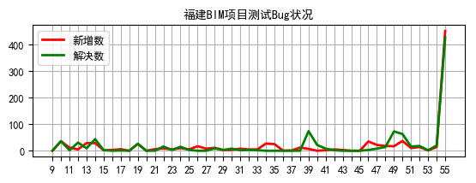

 |  |  |  |  |  |  |  |  |  |  |  |  |  |  |  |  |  |  |  |  |  |  |  | * 因BIM项目的缺陷管理已由JIRA转移至redmine，故从39周起不再统计JIRA上遗留bug数量

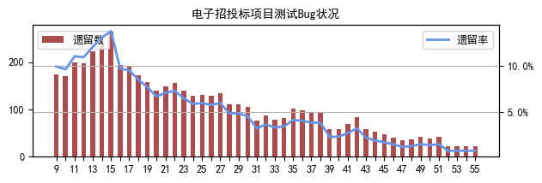
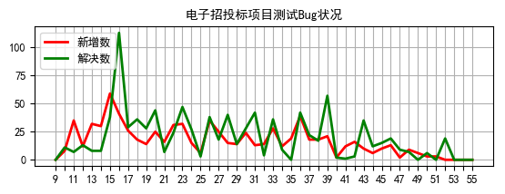

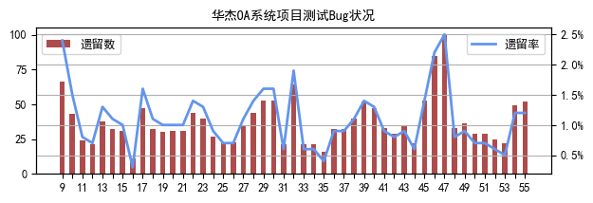
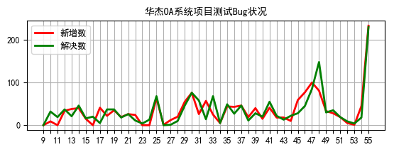

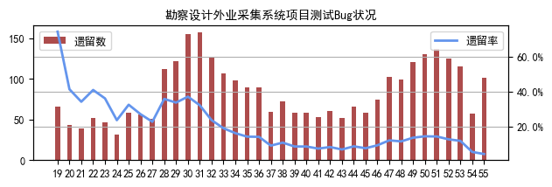
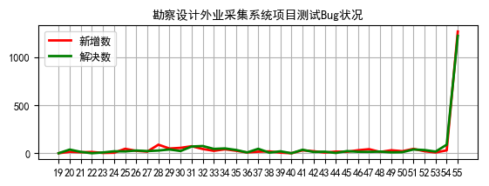

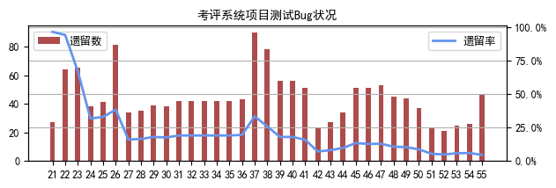
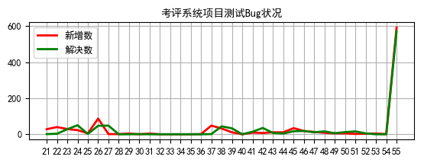

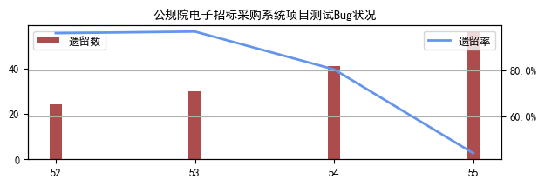
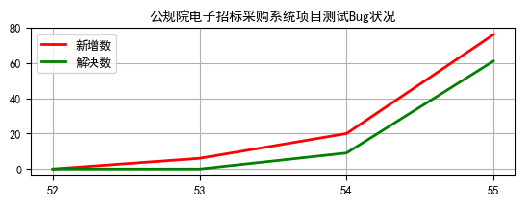

 |  |  |  |  |  |  |  |  |  |  |  |  |  |  |  |  |  |  |  |  |  |  |  | * 公规院电子招标采购项目2019年12月12号之前bug存于JIRA的EBID项目中，在JIRA中没有单独建立项目，故未统计其在JIRA中的bug，只统计其在Redmine中的bug

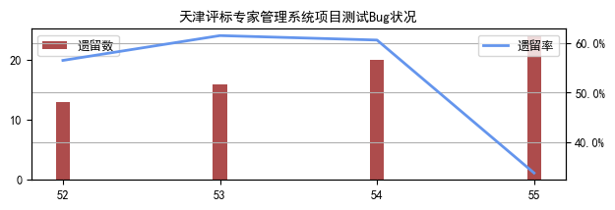
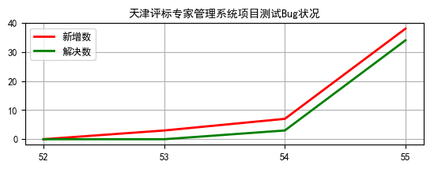

 |  |  |  |  |  |  |  |  |  |  |  |  |  |  |  |  |  |  |  |  |  |  |  | * 天津评标专家管理系统项目2019年12月4号之前bug存于JIRA的EBID项目中，在JIRA中没有单独建立项目，故未统计其在JIRA中的bug，只统计其在Redmine中的bug

